Folha1
Mapa por deslocação em viatura própria

Empresa:
FULGORABSTRACTO - LDA
Morada: | Rua Caseta, Nº 9, 1º Esq. Trás |  |  | Mês: | Ano:
 | Nº de Contribuinte: | 518,688,003 |  | Fevereiro | 2026

Dia | Local de origem | Local de Destino | Justificação |  | Nº de KMS
1
2 | Deslocação para execução de tarefas | Lisboa |  |  | 363.000
3
4
5
6 | Deslocação para execução de tarefas | Braga |  |  | 363.000
7
8
9 | Deslocação para execução de tarefas | Lisboa |  |  | 363.000
10
11 | Deslocação para execução de tarefas | Braga |  |  | 363.000
12
13
14
15
16
17
18 | Deslocação para execução de tarefas | Lisboa |  |  | 363.000
19
20 | Deslocação para execução de tarefas | Braga |  |  | 363.000
21
22
23
24
25 | Deslocação para execução de tarefas | Lisboa |  |  | 363.000
26
27 | Deslocação para execução de tarefas | Braga |  |  | 363.000
28

 |  |  |  | Total de KMS: | 2,904.000

 |  | (Valor por cada KM, conforme portaria: € | 0.4 | Total Recebido: € | 1,161.60
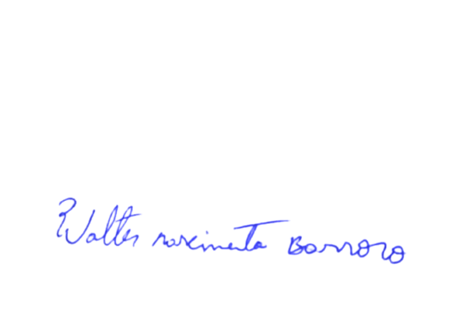
Recebido por:
Nome: | Walter Nascimento Barroso |  | Nº Fiscal: | 315,929,529
Morada: | Rua Caseta, Nº 9, 1º Esq. Trás |  | Viatura: | 85-58-XA
Data: | 2026-02-28 | Assinatura: | ________________________________________________________________

